Test Report. Web
 | TEST REPORT |  |  |  |  |  | Pass | Fail | NT | NA | Number of test cases
 |  |  |  |  |  |  | 37 | 49 | 3 | 0 | 89
Project Name |  |  | Creator | Phạm Hải Thanh |  |  | 42% | 55% | 3% | 0%
Project Code |  |  | Reviewer/Apporver
Document Code |  |  | Issue Date |  |  |  | Test coverage | NT | NA
Notes |  |  |  |  |  |  | 97% | 3% | 0%

 |  |  |  |  |  |  | Test success coverage | Fail Rate
No | Test Items | Pass | Fail | NT | NA | Number of test cases | 43% | 57%
1 | TEST.WEB | 37 | 49 | 3 | 0 | 89
Test coverage
2 | TEST.API | 16 | 27 | 0 | 0 | 43
 |  |  |  |  |  | 0
 |  |  |  |  |  | 0
 |  |  |  |  |  | 0 | QC Activity | Quantity | %
 |  |  |  |  |  | 0 | Document Review | 0 | 0%
 |  |  |  |  |  | 0 | Code Review | 0 | 0%
 |  |  |  |  |  | 0 | Design Review | 0 | 0%
 |  |  |  |  |  | 0 | Unit Test | 0 | 0%
 |  |  |  |  |  | 0 | Integration Test | 6 | 100%
 |  |  |  |  |  | 0 | System Test | 0 | 0%
 |  |  |  |  |  | 0 | Acceptance Test | 0 | 0%
 |  |  |  |  |  | 0 | Audit | 0 | 0%
 |  |  |  |  |  | 0 | Inspection | 0 | 0%
 |  |  |  |  |  | 0 |  | 6
Test success coverage
QC activities
 |  |  |  |  |  | 0
 |  |  |  |  |  | 0
 |  |  |  |  |  | 0
 |  |  |  |  |  | 0
 |  |  |  |  |  | 0
 |  |  |  |  |  | 0
 | Subtotal | 53 | 76 | 3 | 0 | 132

 | Test coverage |  | 98 | %
 | Test success coverage |  | 41 | %

Test report

NEWMAN CLI
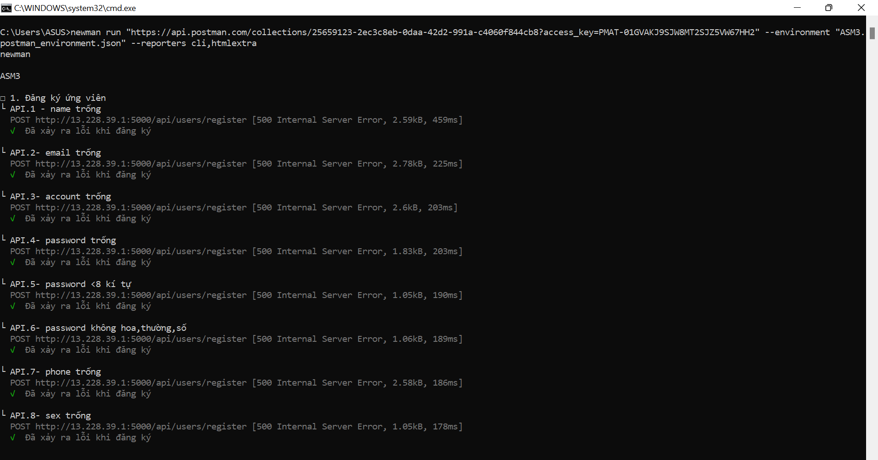

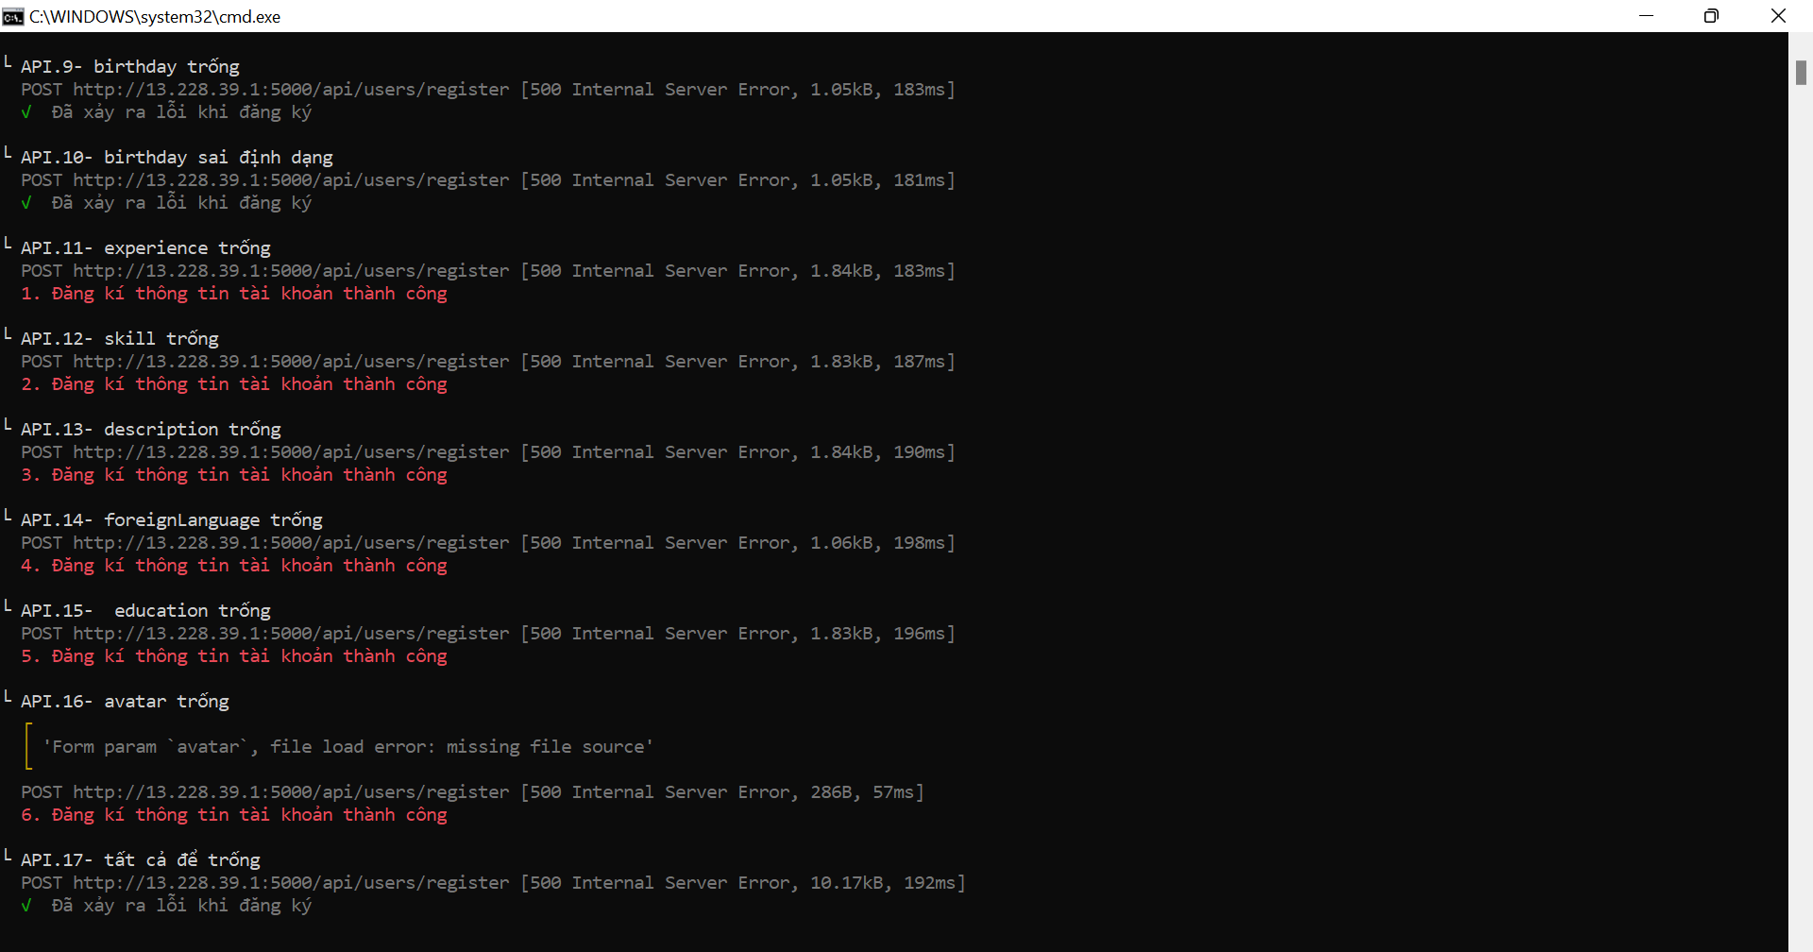

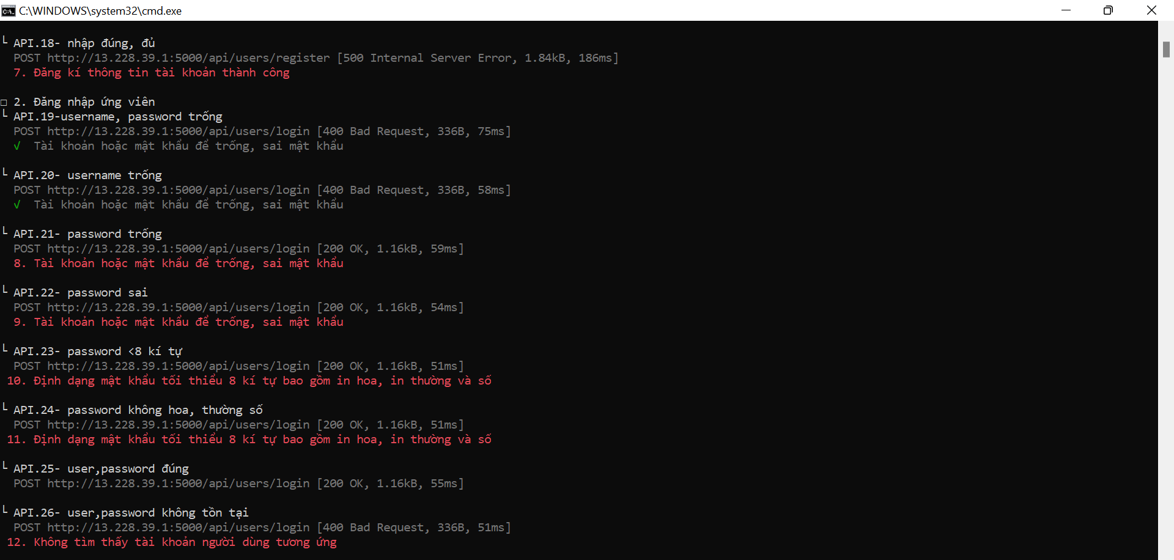

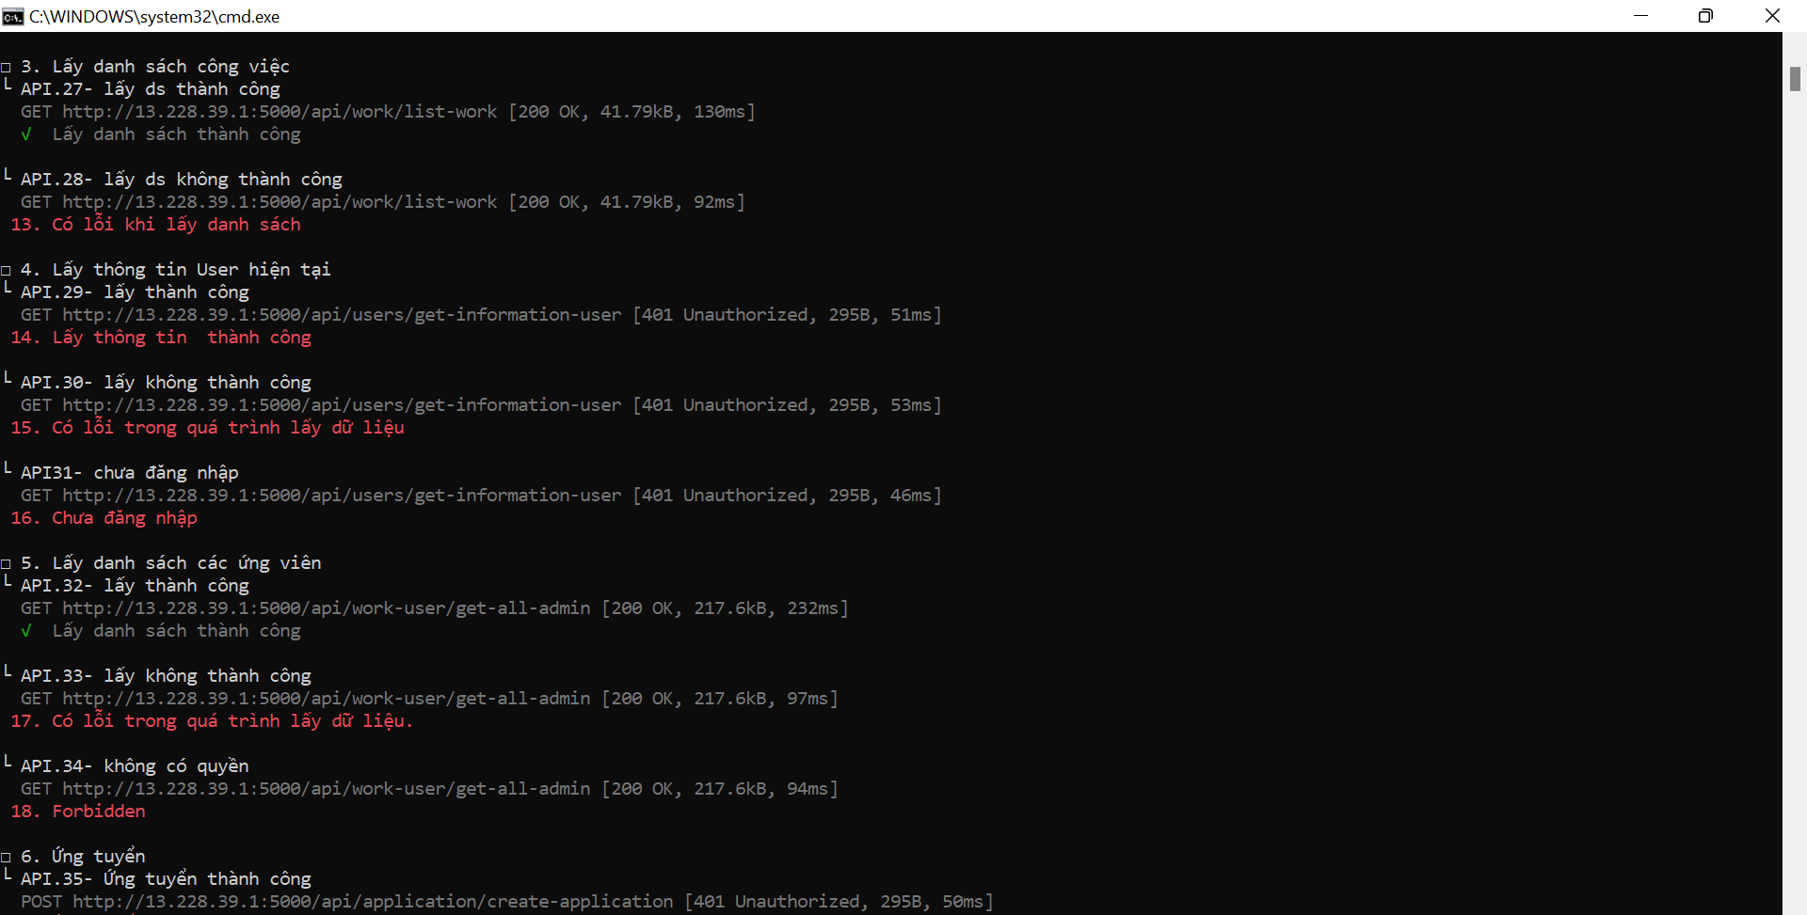

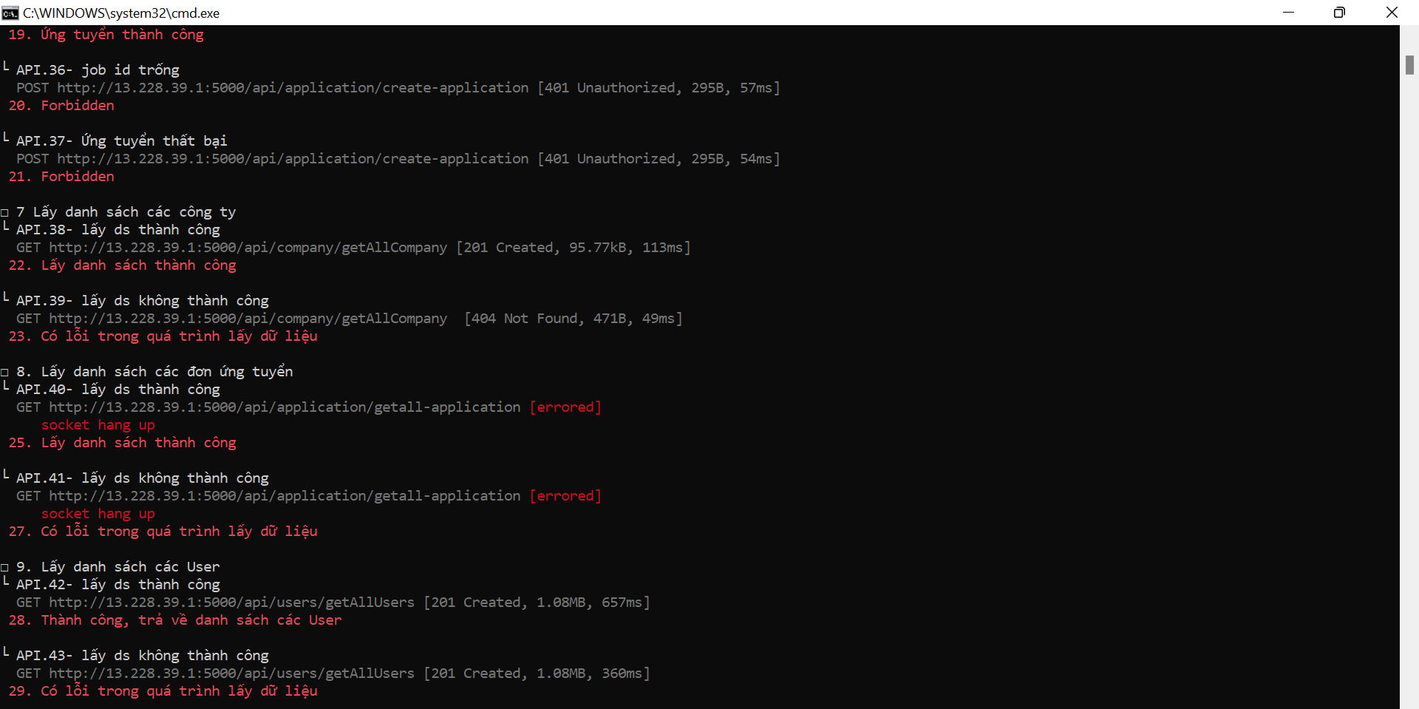

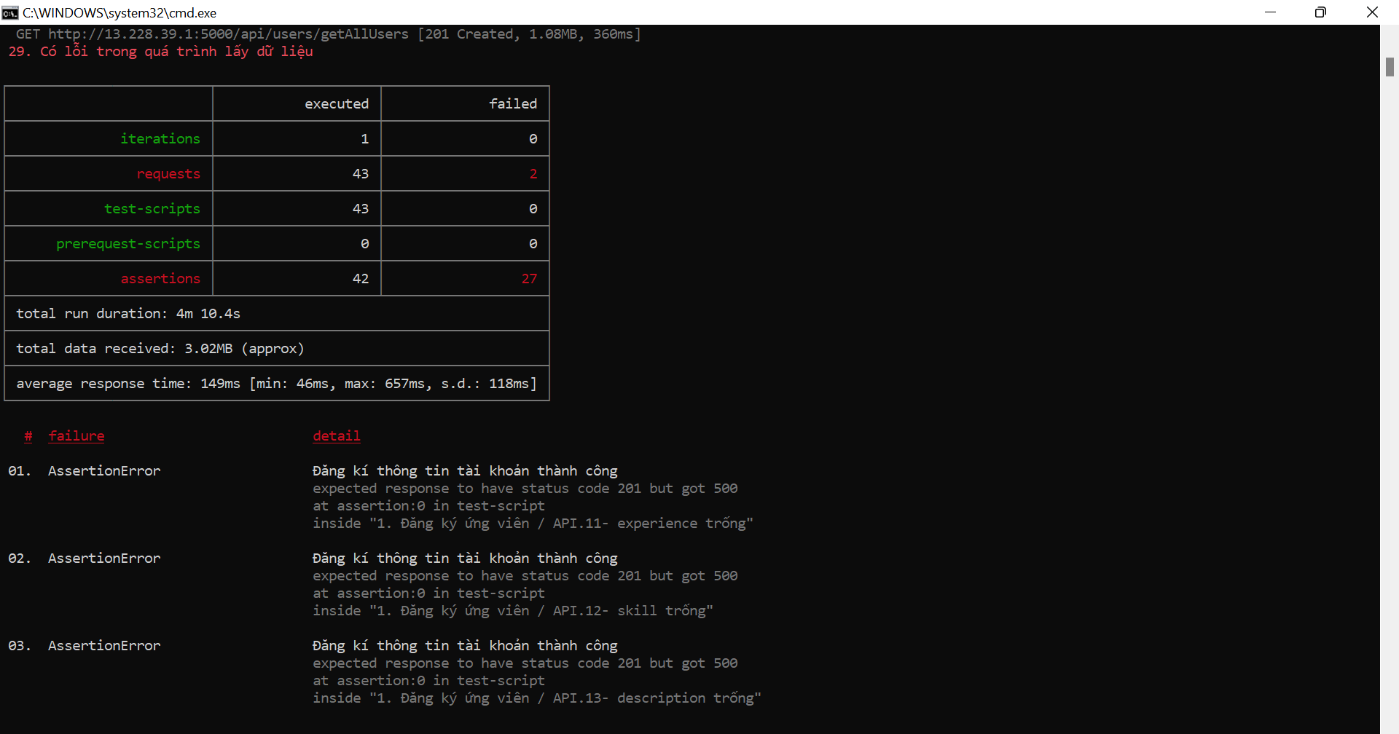

HTML REPORT
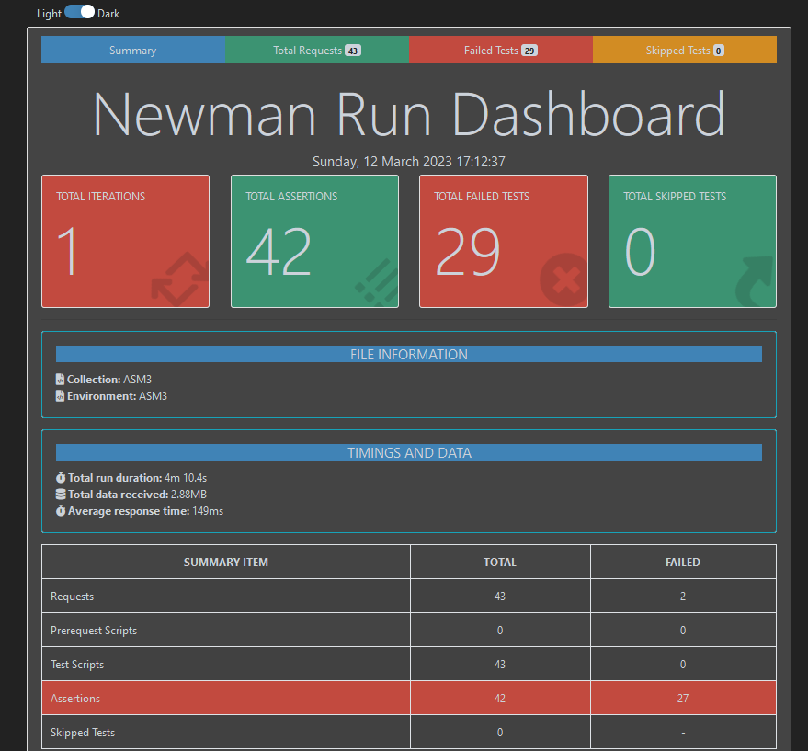
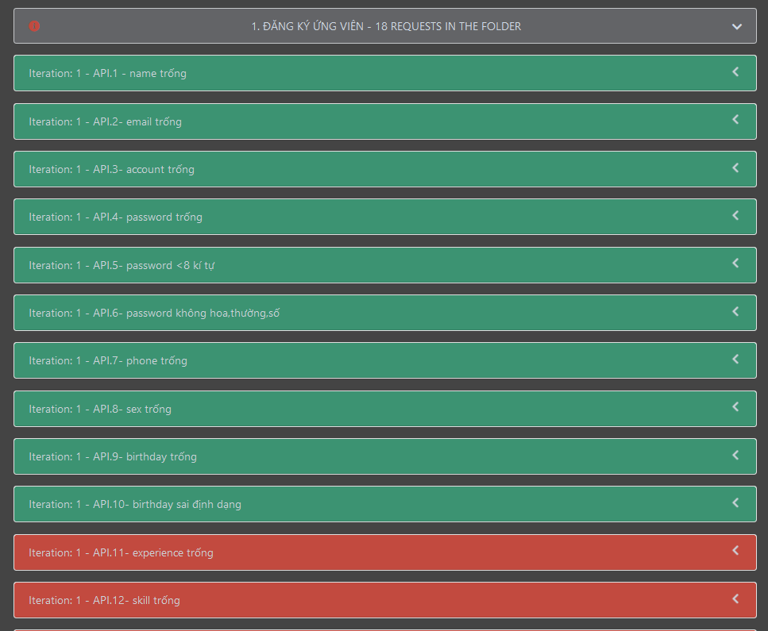
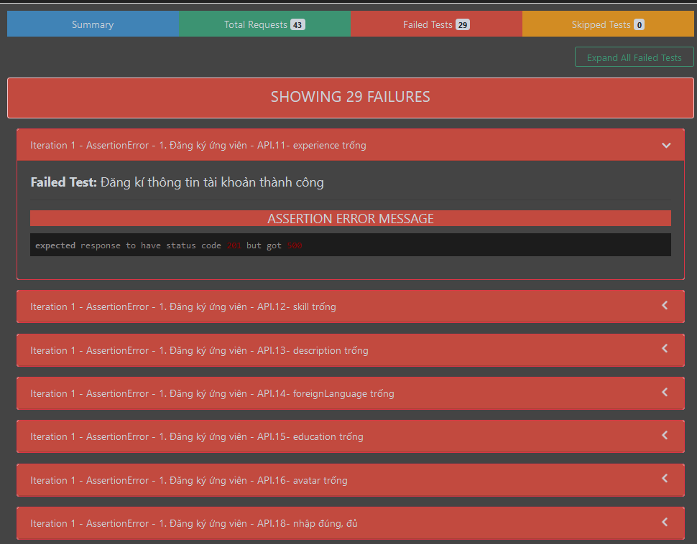
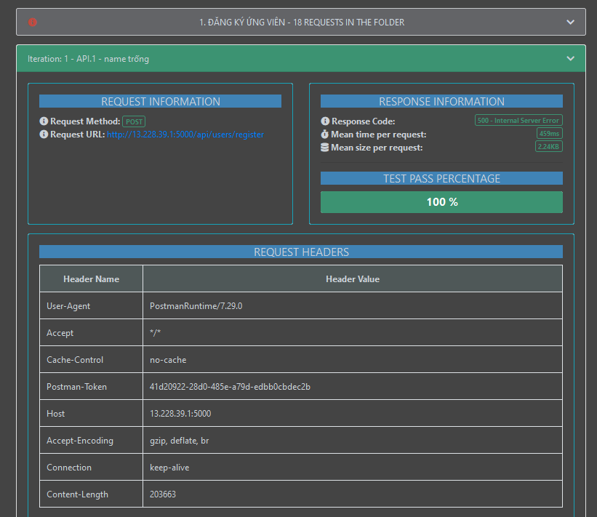

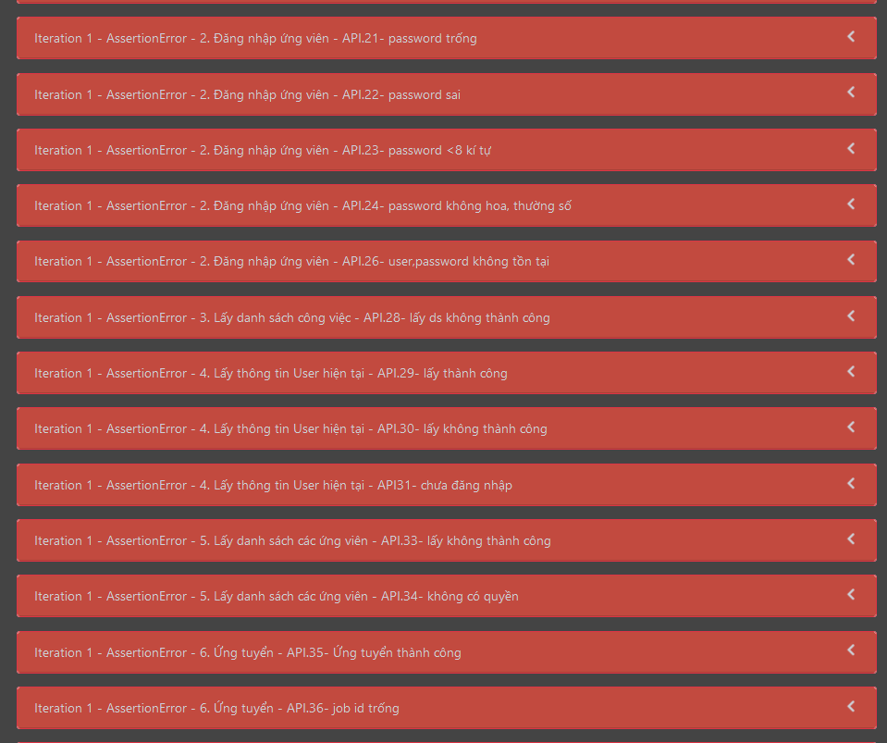

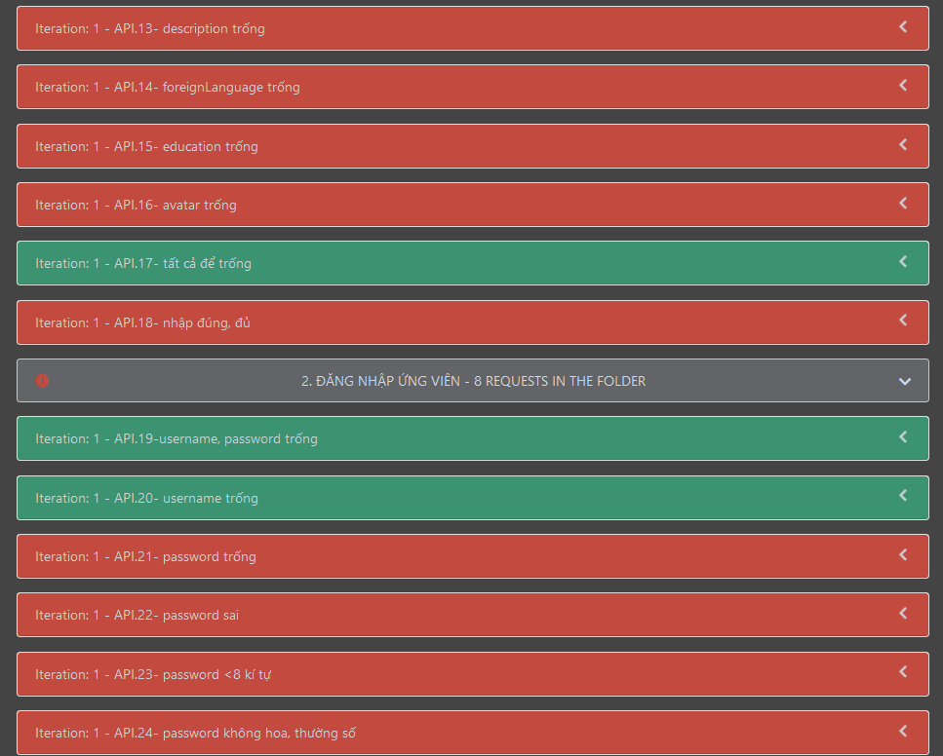

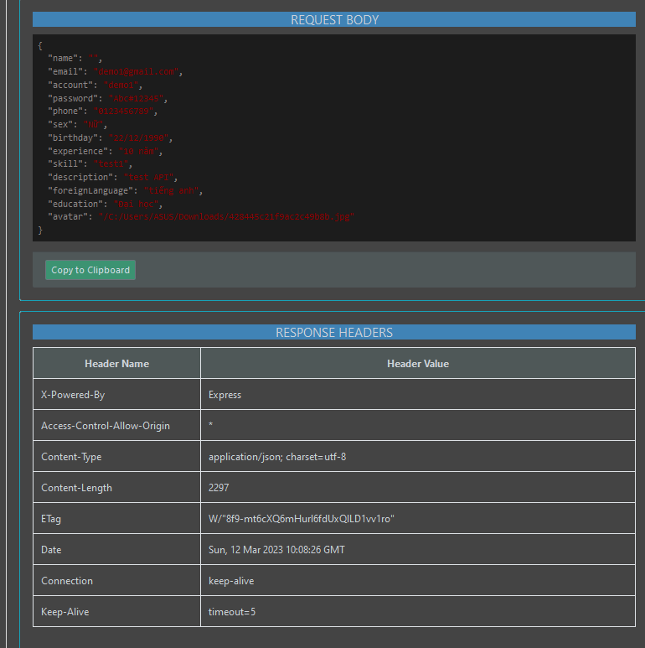

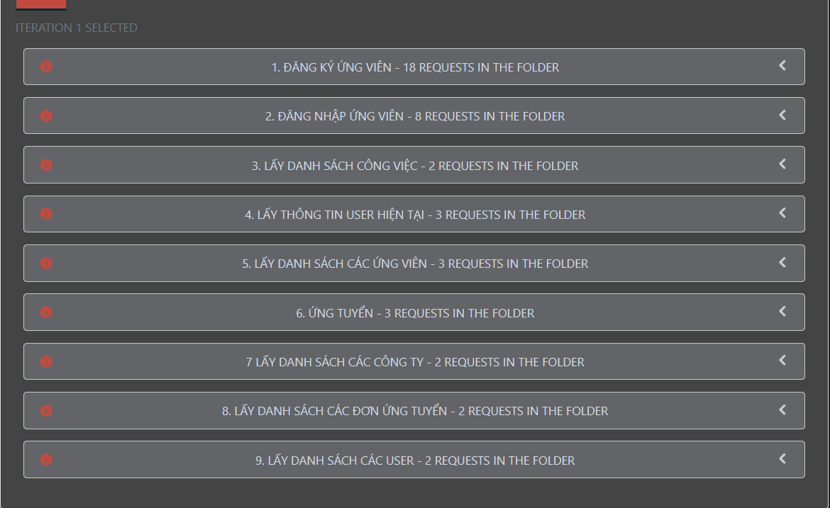

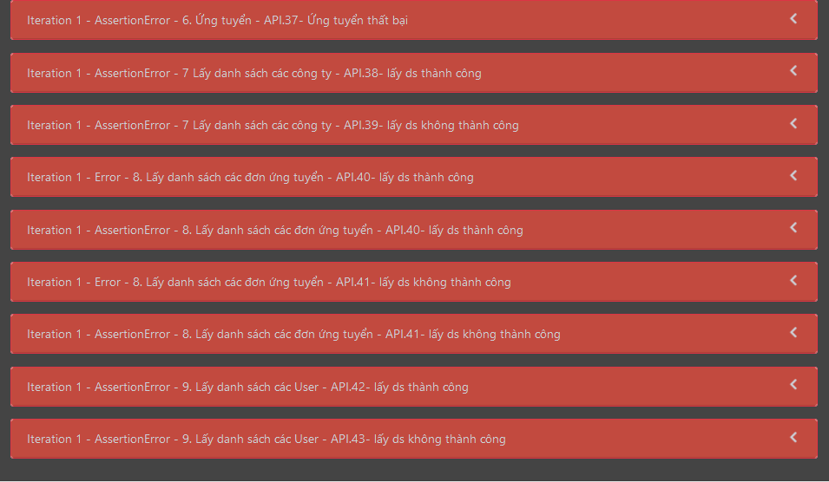

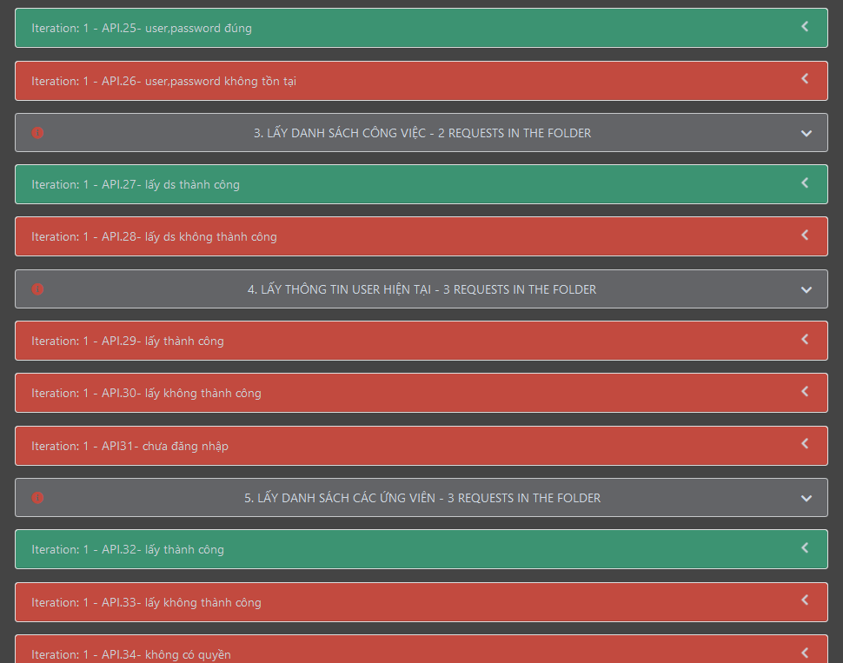

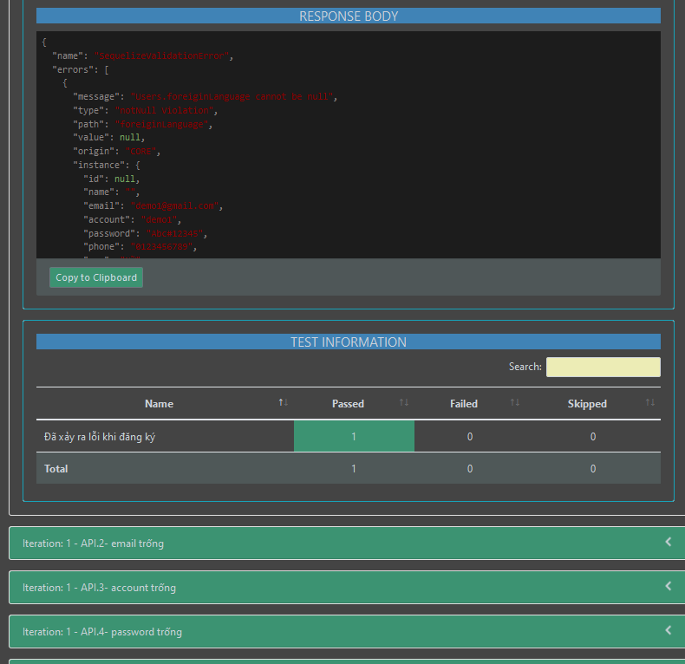

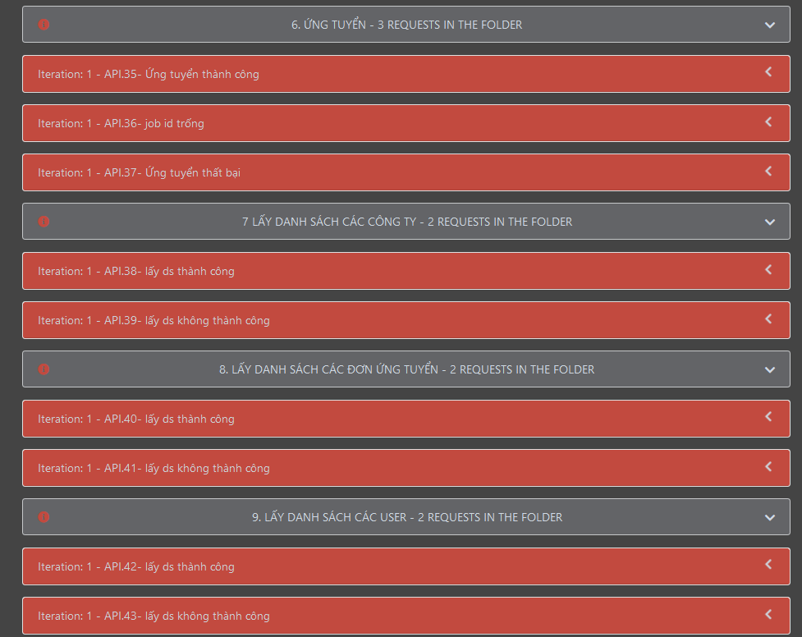

ENVIRONMENT
